Distance x SensorVal (Exp1)
Distance [cm] | SensorVal | v0 [V] | Coluna1
0 | 560 | 0.025 | 31
5 | 530 | 3.090 | 3835
10 | 500 | 2.260 | 2805
15 | 470 | 1.579 | 1960
20 | 440 | 1.256 | 1559
25 | 410 | 1.048 | 1301
30 | 380 | 0.910 | 1130
35 | 350 | 0.815 | 1012
40 | 320 | 0.719 | 892
45 | 290 | 0.681 | 845
50 | 260 | 0.635 | 788
55 | 230 | 0.596 | 740
60 | 200 | 0.523 | 649
65 | 170 | 0.504 | 626
70 | 140 | 0.490 | 608
75 | 110 | 0.485 | 602
80 | 80 | 0.485 | 602
85 | 50 | 0.485 | 602
90 | 20 | 0.466 | 578
95 | -10 | 0.484 | 601
100 | -40 |  | 0

Declive | -6
B | 560

Distance [cm] | 30
SensorVal | 380

Distance x SensorVal ADC (Exp3)
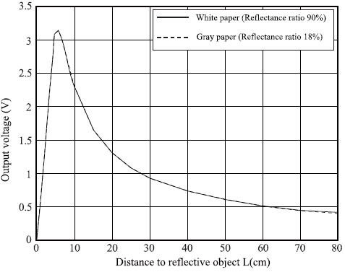
Valor medido [V], pelo microcontrolador à saída do sensor, em função da distância a um objeto [cm]
 | vo_ADC [V]
0 | 0.000
5 | 3.091
10 | 2.223
15 | 1.568
20 | 1.237
25 | 1.040
30 | 0.918
35 | 0.827
40 | 0.767
45 | 0.674
50 | 0.631
55 | 0.606
60 | 0.585
65 | 0.563
70 | 0.568
75 | 0.558
80 | 0.582
85 | 0.573
90 | 0.581
95 | 0.583
100
Valor medido à saída do sensor com: multímetro vs STM32
 | v0 [V] | vo_ADC
0 | 0.025 | 0.000
5 | 3.090 | 3.091
10 | 2.260 | 2.223
15 | 1.579 | 1.568
20 | 1.256 | 1.237
25 | 1.048 | 1.040
30 | 0.910 | 0.918
35 | 0.815 | 0.827
40 | 0.719 | 0.767
45 | 0.681 | 0.674
50 | 0.635 | 0.631
55 | 0.596 | 0.606
60 | 0.523 | 0.585
65 | 0.504 | 0.563
70 | 0.490 | 0.568
75 | 0.485 | 0.558
80 | 0.485 | 0.582
85 | 0.485 | 0.573
90 | 0.466 | 0.581
95 | 0.484 | 0.583
100
Distance [cm] | v0 [V] | voDigitalVal | vo_ADC [V] | ADC value
0 | 0.025 | 31 | 0 | 0
5 | 3.090 | 3835 | 3.091 | 3836
10 | 2.260 | 2805 | 2.223 | 2760
15 | 1.579 | 1960 | 1.568 | 1946
20 | 1.256 | 1559 | 1.237 | 1535
25 | 1.048 | 1301 | 1.040 | 1291
30 | 0.910 | 1130 | 0.918 | 1139
35 | 0.815 | 1012 | 0.827 | 1026
40 | 0.719 | 892 | 0.767 | 952
45 | 0.681 | 845 | 0.674 | 836
50 | 0.635 | 788 | 0.631 | 784
55 | 0.596 | 740 | 0.606 | 752
60 | 0.523 | 649 | 0.585 | 726
65 | 0.504 | 626 | 0.563 | 698
70 | 0.490 | 608 | 0.568 | 704
Valor digital da saída do sensor em função da distância a um objeto [cm]
 | ADC value
0 | 0
5 | 3836
10 | 2760
15 | 1946
20 | 1535
25 | 1291
30 | 1139
35 | 1026
40 | 952
45 | 836
50 | 784
55 | 752
60 | 726
65 | 698
70 | 704
75 | 693
80 | 723
85 | 711
90 | 721
95 | 724
100
75 | 0.485 | 602 | 0.558 | 693
80 | 0.485 | 602 | 0.582 | 723
85 | 0.485 | 602 | 0.573 | 711
Valor digital da saída do sensor: Esperado
 | voDigitalVal | ADC value
0 | 31 | 0
5 | 3835 | 3836
10 | 2805 | 2760
15 | 1960 | 1946
20 | 1559 | 1535
25 | 1301 | 1291
30 | 1130 | 1139
35 | 1012 | 1026
40 | 892 | 952
45 | 845 | 836
50 | 788 | 784
55 | 740 | 752
60 | 649 | 726
65 | 626 | 698
70 | 608 | 704
75 | 602 | 693
80 | 602 | 723
85 | 602 | 711
90 | 578 | 721
95 | 601 | 724
100
90 | 0.466 | 578 | 0.581 | 721
95 | 0.484 | 601 | 0.583 | 724
100

Declive | -6
B | 560

Distance [cm] | 30
SensorVal | 380

